Лист 1
Прайс-лист
МИР ПРЯЖИ

В валюте: руб. (курс 1).
Цены указаны на 07.08.2020

№ | Номенклатура/ Характеристика номенклатуры | Описание | Изображение | Артикул | Цена | Ед. | Остаток | Ссылка на сайт
 | Машинка для состаривания краев "Zutter" 7626 «Distrezz-It-All Tool V3.0» | Машинка для состаривания краев "Zutter" 7626 «Distrezz-It-All Tool V3.0» | 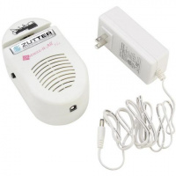 | 7626 | 2089.74 |  |  | Изображение
 | Машинка для состаривания краев "Zutter" 7626 «Distrezz-It-All Tool V3.0» |  |  |  | 2089.74 | шт | 20 | Изображение

